环境安装与常见包
1. 官网下载安装包 |  |  | 常见的包

2. 安装完成后，跟随下面流程 |  |  |  | 1. 安装express框架——主要创建Web服务器

 | 1. 在Node目录下创建两个文件夹： node_cache和node_global |  |  |  | npm install express@4.17.1
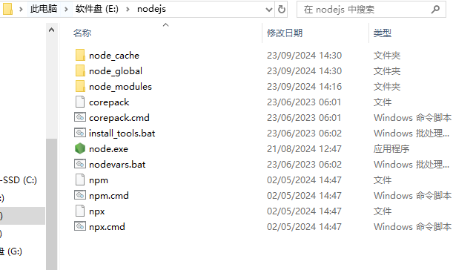
 |  |  |  | 2. 快速创建package.json——项目包管理文件
 |  |  |  |  |  |  | project/
 |  |  |  |  | npm init -y |  | ├── middleware/
 |  |  |  |  |  |  | │ ├── logger.js
 |  |  |  | 3. 代码修改后，自动重启项目 |  |  | │ ├── errorHandler.js
 |  |  |  |  |  |  | │ └── auth.js
 |  |  |  |  | npm install -g nodemon | -g是全局安装 | ├── routes/
 |  |  |  |  |  |  | │ ├── users.js
 |  |  |  | 4.在Express中使用Session认证 -- 安装 Express-session中间件 |  |  | │ └── posts.js
 |  |  |  |  |  |  | ├── app.js
 |  |  |  |  | npm install express-session |  | └── package.json

 |  |  |  | 5. md文档转换为html页面小工具

 |  |  |  |  | npm install -g i5ting_toc

 |  |  |  |  | i5ting_toc -f 文件名.md -o

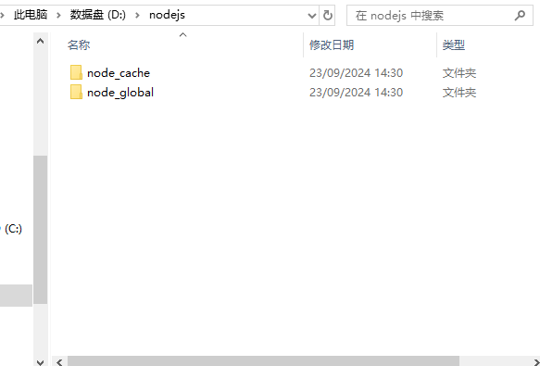
 |  |  |  | 6. cors中间件解决跨域问题
 | 这里我是建立在自己data(D:)，cache是缓存，global是全局包
 |  |  |  |  | npm install cors@2.8.5

 |  |  |  | 7. link数据库

 |  |  |  |  | npm install mysql2

 |  |  |  | 8. 对密码进行加密

 |  |  |  |  | npm install bcryptjs@2.4.3

 | 2. 打开cmd，输入

 |  | npm config set prefix D:\nodejs\node_cache

 |  | npm config set prefix D:\nodejs\node_global

 | 3. 打开环境变量

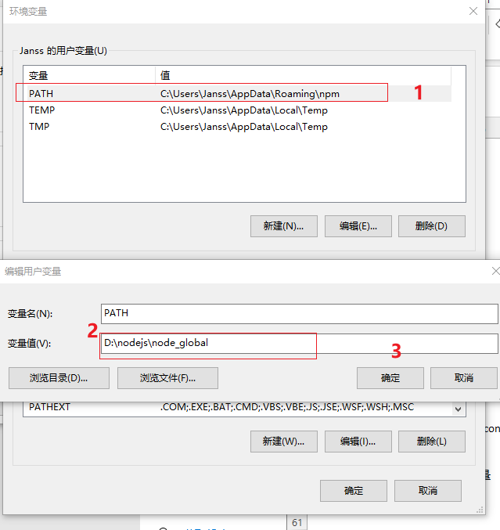

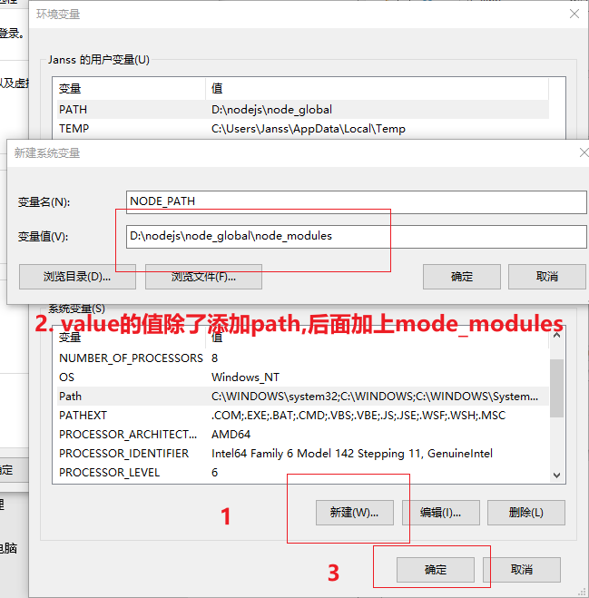

 |  | 下载任意进行验证，看是否可以正常使用

nodejs内置包
fs文件系统模块 |  | path模块 |  |  |  | http模块

 | fs.readFile()读取文件中的内容 |  | __dirname：表示当前文件所处目录 |  |  |  | 见express与http对比
@path: 字符串，表示文件的路径
@option: 可选，编码格式
@callback:回调函数
fs.readFile(path[,option], callback)
fs.readFile(__dirname + '/00 文件读取.txt', 'utf-8', (error, datastring) => {})

 |  |  | path模块是Node.js 官方提供的、用来处理路径的模块

const fs = require('fs')
fs.readFile('../2.txt', 'utf-8', (error, datastring) => {
if (error) {
return console.log('the error is' + error )
}
return console.log(datastring)
})
 |  |  | path.join() |  | 遇到路径拼接操作，都要使用path.join()方法进行处理

fs.readFile( path.join(__dirname, '/00 文件读取.txt'), 'utf-8', (error, datastring) => {})

fs.readFile(path.join('/a', '/b/c','../../,'./d'), 'utf-8', (error, datastring) => {})

 |  |  |  | ../ 会抵消掉前面的路径，比如上述例子最后路径为'a/d'

 | fs.writeFile()向指定文件写入内容 |  | path.basename() |  | 可以从一个文件路径中，获取到文件的名称部分
@path: 字符串，表示文件的路径
@data: 写入的数据
@option: 可选，编码格式
@callback:回调函数
fs.writeFile(file, data[,option], callback)
const fpath = 'a/b/c/index.html'
var fullName = path.basename(fpath)
console.log(fullName) //输出 index.html
var nameWithoutExt = path.basename(fpath,'.html')
console.log(nameWithoutExt) //输出index

const fs = require('fs')
fs.writeFile('../2.txt', 'hello world', 'utf-8', (error) => {
if (error) {
return console.log('the error is' + error)
}
return console.log('successfully write')
})

模块化与包管理
1. 模块化
 |  |  |  |  |  |  |  |  |  |  |  |  |  | 包
 | 模块化指的是在解决一个复杂的问题时，自顶向下逐层把系统划分成若干个模块的过程。
 |  |  |  |  |  |  |  |  |  |  |  |  |  |  | 第三方模块也成为包
 | 这样做：1. 提高了代码的复用性；2. 提高了代码的可维护性；3. 可以实现按需加载
 |  |  |  |  |  |  |  |  |  |  |  |  |  |  | 搜索包： | https://www.npmjs.com/

2. Node.js中的模块化 |  |  |  |  |  |  |  |  |  |  |  |  |  |  | 下载包： | http://registry.npmjs.org/ |  | 包管理工具npm

 | Node.js分类

 |  | 1. 内置模块(fs、path、http等)
 |  | 2. 自定义模块 |  |  |  |  |  |  |  |  |  |  |  | 包管理配置文件
 |  | 3. 第三方模块
 |  |  |  |  |  |  |  |  |  |  |  |  |  |  | npm规定，在项目根目录中，必须提供一个叫做package.json的包管理配置文件，用来记录与项目有关的一些配置信息。
 | 加载模块
 |  |  |  |  |  |  |  |  |  |  |  |  |  |  | 快速创建package.json
 |  | require()方法可以加载内置模块、自定义以及第三方模块
 |  |  |  |  |  |  |  |  |  |  |  |  |  |  |  | npm包管理工具提供了一个快捷命令，可以在执行命令时所处的目录中，快速创建package.json这个包管理配置文件
 |  | 注意：使用require()方法加载其他模块时，会执行被加载模块中的代码
//1. 加载内置的fs模块
const fs = require('fs)
//2. 加载第三方模块
const moment = require('moment')
//3. 加载用户自定义模块，记得要添加路径,可以省略js后缀名
const custom = require('./custom.js')
 |  |  |  |  |  |  |  |  |  |  |  |  |  |  |  |  | npm init -y

 |  |  |  |  |  |  |  |  |  |  |  |  |  |  |  | 注意： | 只能英文目录，不能有空格

 |  |  |  |  |  |  |  |  |  |  |  |  |  |  | dependencies节点

 |  |  |  |  |  |  |  |  |  |  |  |  |  |  |  | package.json文件中，有一个dependencies节点，专门用来记录npm install命令安装了哪些包

 |  |  |  |  |  |  |  |  |  |  |  |  |  |  | package.json的包管理配置文件中有：
3. 模块作用域
 |  |  |  |  |  |  |  |  |  |  |  |  |  |  |  | 项目的名称、版本号、描述等
 | 和函数作用域类似，在自定义模块中定义的变量、方法等成员，只能在当前模块中被访问，这种模块级别的访问限制，叫做模块作用域
 |  |  |  |  |  |  |  |  |  |  |  |  |  |  |  | 项目中用到了哪些包 |  |  | 多人协作时第三方包的体积过大，共享时剔除node_modules |  |  |  |  |  |  | 在今后项目开发中，一定要把node_modules文件夹添加到.gitgnore忽略文件中 |  |  | …
 | 如何向外共享模块作用域中的成员呢？
 |  |  |  |  |  |  |  |  |  |  |  |  |  |  |  | 如果某些包只在项目开发阶段用到，项目上线后不会用到，存放到devDependencies节点中 |  |  |  |  |  |  |  | 开发依赖包 |  | npm i 包名 -D
 |  | 1. module对象 |  |  |  |  |  |  |  |  |  |  |  |  |  |  |  |  |  |  |  |  |  |  |  |  |  | 一次性加载所有包
 |  |  |  |  |  |  |  |  |  |  |  |  |  |  |  | 如果某些包只在项目开发和项目上线后都用到，存放到dependencies节点中 |  |  |  |  |  |  | 核心依赖包 |  | npm install 包名 (--save-dev可省略)
 |  |  | 在每个.js自定义模块中都有一个module对象，它里面存储了和当前模块有关的信息

 |  | 2. module.exports对象 |  |  |  |  |  |  |  |  |  |  |  |  |  |  |  |  |  |  |  |  |  |  |  |  | 运行 npm install 或者 npm i一次安装所有的依赖包

 |  |  | 外界用require()方法导入自定义模块时，得到的就是module.exports所指向的对象

 |  |  | 在自定义模块中，默认情况下，module.exports = {} |  |  |  |  |  |  |  |  |  |  | 包的分类 |  |  |  |  |  |  |  |  |  |  |  |  |  | 卸载包

/**
* @constant {number} age - The user's age
*/
const age = 20;
/**
* Private function to say hello
* @private
*/
function sayHello() {
console.log('Hello!');
}
/**
* Public function that uses the private sayHello function
*/
function greet() {
sayHello();
console.log(`Greeting from user who is ${age} years old.`);
}
/**
* @typedef {Object} Module
* @property {string} username - The username
* @property {Function} greet - A function to greet
* @property {number} age - The user's age
*/
/**
* @type {Module}
*/
module.exports = {
username: 'jansson',
greet,
age
};
const custom = require('./custom.js')
console.log(custom)
/*
* { username: 'jansson', greet: [Function: greet], age: 20 }
*/
 |  |  | custom.js |  |  |  |  |  |  |  | page.js |  |  |  | 项目包：
 |  |  |  |  |  |  |  |  |  |  |  |  |  |  |  |  |  |  |  |  |  |  |  |  |  |  | 运行npm uninstall 包名（dependencies节点中也会删除）
 |  |  |  |  |  |  |  |  |  |  |  |  |  |  |  | 1. 开发依赖包

 |  |  |  |  |  |  |  |  |  |  |  |  |  |  |  | 2. 核心依赖包

 |  |  |  |  |  |  |  |  |  |  |  |  |  |  | 全局包：
 |  |  |  |  |  |  |  |  |  |  |  |  |  |  |  | 只有工具性质的包，才有全局安装的必要性。参考官方提供的使用说明

 |  |  |  |  |  |  |  |  |  |  |  |  |  |  |  | npm i 包名 -g |  |  | 安装

 |  |  |  |  |  |  |  |  |  |  |  |  |  |  |  | npm uninstall 包名 -g |  |  | 卸载

 |  | 注意：require()方法导入模块时，导入的结果，永远以module.exports指向的对象为准，即会产生覆盖现象。

 |  |  | custom.js |  |  |  |  | page.js
const age = 20
const username = 'jansson'
//module.exports.导出的名字
module.exports.age_1 = age
module.exports.username_2 = username
const custom = require('./custom.js')
console.log(custom)

 |  |  |  |  |  |  |  | 返回值 ： { age_1: 20, username_2: 'jansson' }

 |  |  | 当module.experts指向新的对象时

 |  |  | custom.js |  |  |  |  | page.js
const age = 20
const username = 'jansson'
module.exports.age1 = age
module.exports.username2 = username
module.exports = {
age_sex: 30,
nickname: 'hello'
}
const custom = require('./custom.js')
console.log(custom)

 |  |  |  |  |  |  |  | 返回值 ： { age_sex: 30, nickname: 'hello' }

 |  |  |  |  |  |  |  |  | 覆盖掉了以前导入的module.exports.age 和 module.exports.username

 |  | 3. exports和module.exports的区别 (exports指向module.exports所指向的堆)

 |  |  |  |  |  | age | 18 |  |  |  |  | first | 1 |  |  | first | 1 |  |  |  |  | first | 1
 |  |  |  |  |  |  |  |  |  |  |  | second | 2 |  |  | second | 2 |  |  |  |  | second | 2
 |  |  |  |  |  |  |  |  |  |  |  | third | 3 |  |  | third | 3 |  |  |  |  | third | 3

 |  |  |  | module.exports |  |  | 堆 |  |  | module.exports |  |  | 堆 | module.exports |  |  | 堆 |  |  | module.exports |  |  | 堆
 |  |  |  | exports |  |  |  |  |  | exports |  |  |  | exports |  |  |  |  |  | exports
 |  |  |  |  |  |  |  |  |  |  |  |  |  |  |  |  |  |  |  |  |  | fifth | 5
 |  |  |  |  | 栈 |  |  |  |  |  | 栈 |  |  |  | 栈 |  |  |  |  |  | 栈

 |  |  |  |  |  |  | 堆 |  |  |  |  |  | 堆 |  |  |  | 堆 |  |  |  |  |  | 堆

 |  |  |  | module.exports.age = "18" |  |  |  |  | module.exports = { first: "1", second:"2", third: "3",} |  |  |  |  |  | exports.third = "4" |  |  |  |  | exports = { fifth: "5"}'

4. Node.js模块化规范

 | Node.js遵循Commonjs规范，CommonJs规定了模块的特性和各模块之间如何相互依赖

 | CommonJS规定：

 |  | 1. 每个模块内部，module变量代表当前模块

 |  | 2. module变量是一个对象，它的eports属性（即module.exports)是对外的接口

 |  | 3. 加载某个模块，其实是加载该模块的module.exports属性。require()方法用于加载模块

express与http的对比
http基础知识

 | http模块的介绍

 |  | 客户端：消费资源的电脑

 |  | 服务器：负责对外提供网络资源的电脑

 |  | 服务器和普通电脑的区别：服务器上安装了wev服务器软件，例如：IIS、Apache
 |  | 但是在Node.js中，我们不需要使用IIS、Apache等这些第三方的web服务器软件，因为nodejs提供了http模块

 | IP地址

 |  | IP地址就是互联网上每台计算机的唯一地址，只有在直到对方IP地址的前提下，才能与对方电脑之间进行数据通信

 |  | IP地址格式：通常用“点分十进制”表示为a.b.c.d的形式，其中a,b,c,d都是0-255之间的十进制整数。例如：127.0.0.1

 | 域名与域名服务器

 |  | IP太长，不便于记忆，IP地址与域名是一一对应关系，这份对应关系放在DNS域名服务器中。

 |  | 因此，域名服务器就是提供IP地址和域名之间的转换服务器服务的服务器。

 | 端口号

 |  | 一台电脑中可以运行成百上千的web服务器，每个web服务器都对应一个唯一的端口号。

 |  | 客户端发过来的网络请求，通过端口号可以准确地交给对应Web服务器进行处理

 | express框架 |  |  |  | http模块

 | 1. 什么是Express |  |  |  | 创建基本的web服务器

const http = require('http')
 |  | Express是基于Nodejs平台，快速、开放、极简的web开发框架。 |  |  |  | 1. 导入http模块
 |  | 本质上就是npm的第三方包，提供了快速创建Web服务器的便捷方法

const server = http.createServer()
 | 2. Express能做什么？
 |  |  |  |  |  | 2. 创建web服务器实例
 |  | 对于前端来说： |  | Web网页服务器和API接口服务器

 | 3. Express的安装
 |  |  |  |  |  | 3. 为服务器实例绑定request事件

 |  | npm i express@4.17.1
 |  |  |  |  |  | 4. 启动服务器
 | 4. 创建基本的Web服务器
@req: 请求对象，它包含了客户端的相关数据和属性，例如：
req.url是客户端请求的URL地址
req.method是客户端的method请求类型
@res是响应对象，它包含了与服务器相关的数据和属性，例如：
res.end()：向客户端发送指定内容，并结束这次请求的处理过程
//1. 导入http模块
const http = require('http')
//2. 创建http服务器实例
const server = http.createServer()
//3. 为服务器实例绑定request事件,监听客户端请求
server.on('request', (req, res) => {
const str = `your request url is ${req.url} and your request method is ${req.method}`
console.log(str)
res.end(str)
})
//启动服务器
server.listen(8080, () => {
console.log('server running at http://127.0.0.1:8080')
})
 |  | 1. 导入express

 |  | 2. 创建web服务器

 |  | 3. 调用app.listen(端口，启动成功后的回调函数)，启动服务器
const express = require('express')
const app = express()
app.listen(80, () => {
console.log('express server running at http://127.0.0.1')
})

 | 5. 监听get和post请求以及响应客户端

 |  | 通过app.get()方法监听客户端GET请求：

 |  | 通过app.post()方法监听客户端post请求

@para1：客户端地址
@para2：请求对应的处理函数
app.get('url', (req,res) => {
/*处理函数*/
})
app.post('url,(req,res)=>{
/*处理函数*/
})

 |  |  |  |  |  | 5. 根据不同url响应不同的html内容

 |  |  |  |  |  |  | 1 获取请求的url地址
 |  |  |  |  |  |  | 2.设置默认的响应内容为404 Not found
 |  |  |  |  |  |  | 3.判断用户请求的是否为/或者/index.html页面
 |  | 把内容响应给客户端 |  |  |  |  | 4.判断用户请求的是否为/about.html页面
 |  |  |  |  |  |  | 5.设置Content-Type响应头，防止中文乱码
//1. 导入http模块
const http = require('http')
//2. 创建http服务器实例
const server = http.createServer()
//3. 为服务器实例绑定request事件,监听客户端请求
server.on('request', (req, res) => {
const url = req.url;
let context = '404 Not found'
if (url === './' || url === '/index.html') {
context = '<h1> index webpage </h1>'
} else if (url === '/about.html') {
context = '<h1>about this webpage</h1>'
}
res.end(context);
})
//启动服务器
server.listen(8080, () => {
console.log('server running at http://127.0.0.1:8080')
})
 |  |  | 通过res.send()方法，把处理好的内容发送给客户端
//1. 导入express
const express = require('express')
//2. 创建web服务器
const app = express()
//4. 监听客户端的get和post请求
app.get('/user', (req, res) => {
res.send({
name: 'jansson',
age: 20,
gender: 'male'
})
})
app.post('/user', (req, res) => {
res.send('successfully visit')
})
//3. 启动服务器
app.listen(80, () => {
console.log('express server running at http://127.0.0.1')
})

 | 6. 获取URL中携带的查询参数

 |  | req,query对象可以访问客户端通过查询字符串的形式，发送到服务器的参数
app.get('/user', (req, res) => {
// 客户端使用 ?name=zs&age=20 这种查询字符串形式，发送到服务器的参数
console.log(req.query)
})

 | 7.获取URL中的动态参数
//URL 地址中，通过： 参数名的形式，匹配动态参数值
app.get('/user/:id//:name', (req, res) => {
//默认为空对象
console.log(req.params)
})

 | 8.托管静态资源

 |  | express.static()可以非常方便的创建一个静态资源服务器
// 把public目录的所有文件对外访问
app.use(express.static('public'))
//对外访问public目录中的所有文件
http://localhost:3000/images/bg.jpg
http://localhost:3000/css/style.css
http://localhost:3000/js/login.js

 |  |  | 注意：Express在指定的静态目录中查找文件，并对外提供资源访问路径。因此，存放静态文件的目录名不会出现在URL中

 |  |  | 因此不需要http://localhost:3000/public/images/bg.jpg

 |  |  | 如果要托管多个静态资源目录，请多次调用express.static()函数，文件名冲突情况下，按照文档顺序读取，即在前面的有效，后面的无效

 |  | 挂载路径前缀

 |  |  | 如果希望在托管的静态资源访问路径之前，挂载路径前缀，则可以使用：

// 把public目录的所有文件对外访问
app.use('/public', express.static('public'))
//对外访问public目录中的所有文件
http://localhost:3000/public/images/bg.jpg
http://localhost:3000/public /css/style.css
http://localhost:3000/public/js/login.js

路由与中间件
路由的概念： |  |  | 中间件概念与格式 |  |  |  | 中间件的分类

 | 确定应用程序如何响应客户端对特定端点的请求,即客户端的请求与服务器处理函数之间的映射关系 |  |  | Express的中间件，本质上就是一个function函数，Express中间件的格式如下： |  |  |  | 1. 应用级别的中间件
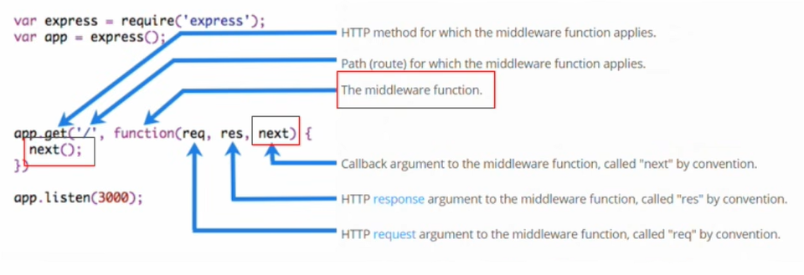
 | 1. 将特定的 URL 路径映射到相应的处理函数 |  |  |  |  |  |  |  | 包括局部和全局中间件，也就是绑定在app上的中间件
 | 2. 决定哪段代码应该处理特定的 HTTP 请求
 |  |  |  |  |  |  |  | 2. 路由级别中间件
Express路由的组成
 |  |  |  |  |  |  |  |  | 绑定在router实例上的中间件
 | Express中的路由分为3部分组成，分别是请求的类型、请求的URL地址、处理函数
 |  |  |  |  |  |  |  | 3. 错误级别的中间件
 | 格式：
 |  | app.请求类型( 请求的URL地址，处理函数) |  |  |  |  |  |  | 错误级别中间件的作用：专门用来捕获这个项目中发生的异常错误，从而防止项目异常崩溃的问题
@para1：客户端地址
@para2：请求对应的处理函数
app.get('url', (req,res) => {
/*处理函数*/
})
app.post('url,(req,res)=>{
/*处理函数*/
})
 |  |  |  |  |  |  |  |  | 格式：错误级别中间件的function处理函数中，必须有4个形参，(err,req,res,next)

const express = require('express');
const app = express();
app.get('/user', (req, res) => {
throw new Error('sorry, the service is error');
})
app.listen(80, () => {
console.log('express server running at http://127.0.0.1');
})
app.use(function (err, req, res, next) {
console.log('发生了错误' + err.message);
res.send('发生了错误' + err.message);
})

 |  |  |  | note: 中间件函数的形参列表中，必须包含next函数。而路由处理函数中只包含req和res.

 |  |  | next函数的作用

模块化路由!important |  |  |  | next函数是实现多个中间件连续调用的关键，它表示把流转关系转交给下一个中间件或者路由

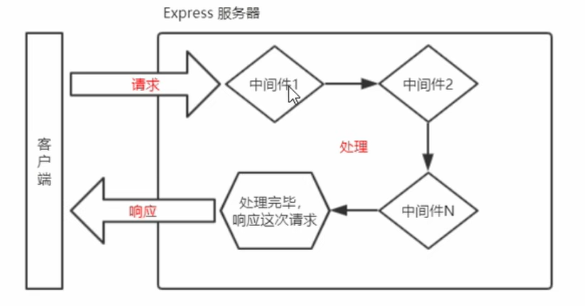
 | 为了方便对路由进行模块化的管理，Express不建议将路由直接挂载到app上，而是推荐将路由抽离为单独的模块

 | 将路由抽离为单独模块化的步骤如下

 |  | 1. 创建路由模块对应的.js文件

 |  | 2. 调用express.Router()函数创建路由对象

 |  | 3. 向路由对象挂载具体的路由 |  |  |  |  |  |  | 错误级别的中间件一定要放在路由之后

 |  | 4. 使用module.exports向外共享路由对象
 |  |  |  |  |  |  |  | 4.Express内置的中间件
 |  | 5. 使用app.use()函数注册路由模块
 |  |  |  |  |  |  |  |  | 1. express.static快速托管静态资源
// routes/products.js
const express = require('express');
const router = express.Router();
router.get('/', (req, res) => { /* 获取所有产品 */ });
router.post('/', (req, res) => { /* 创建新产品 */ });
router.get('/:id', (req, res) => { /* 获取特定产品 */ });
module.exports = router;
 |  |  |  |  |  |  |  |  | 2. express.json解析JSON格式的请求体数据
// app.js
const express = require('express');
const app = express();
const productsRoutes = require('./routes/products');
const ordersRoutes = require('./routes/orders');
app.use('/products', productsRoutes);
app.use('/orders', ordersRoutes);
app.listen(80, () => {
console.log('express server running at http://127.0.0.1')
})
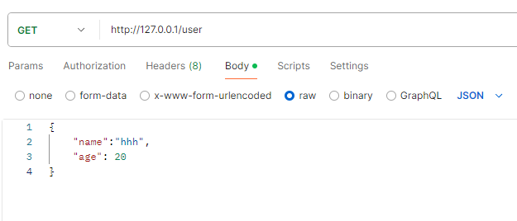
const express = require('express');
const app = express();
//通过express.json()中间件，解析表单中JSON格式数据
app.use(express.json());
app.get('/user', (req, res) => {
///默认情况下，如果不配置解析表单数据中间件，默认为undefined
console.log(req.body)
})
app.listen(80, () => {
console.log('express server running at http://127.0.0.1');
})
 |  |  | 全局中间件 |  | 按照中间件定义的先后顺序依次进行调用

 |  |  |  |  | 在多个中间件之间，共享同一份req和res：

 |  |  |  |  |  | 因此在上游的中间件中，统一为req或res对象添加自定义的属性和方法，供下游的中间件或路由进行使用
//middleware.js
//middleware 1
exports.middleware1 = function(req, res, next) {
//中间件代码
next()
}
//middleware 2
exports.middleware2 = function (req, res, next) {
//代码
next()
}
// app.js
const express = require('express')
const app = express()
const middleware = require('./middleware')
app.use('/middleware', middleware.products)
app.use('/middleware', middleware.orders)
app.listen(80, () => {
console.log('express server running at http://127.0.0.1')
})

// routes/orders.js
const express = require('express');
const router = express.Router();
router.get('/', (req, res) => { /* 获取所有订单 */ });
router.post('/', (req, res) => { /* 创建新订单 */ });
module.exports = router;

 |  |  |  |  |  |  |  |  | 3. express.urlencoded({ extended: false })解析URL-encoded格式的请求体数据

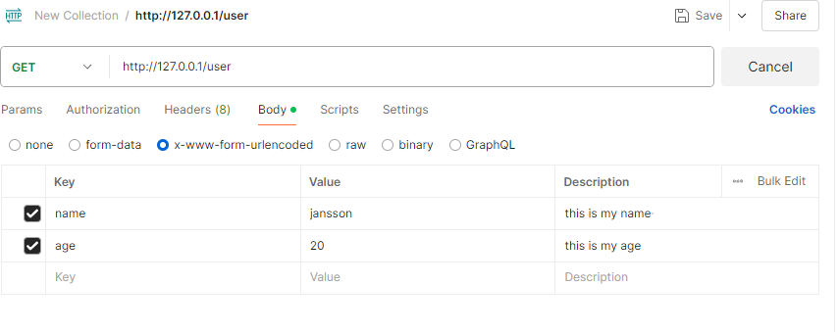
const express = require('express');
const app = express();
app.use(express.urlencoded({ extended: false }));
app.get('/user', (req, res) => {
console.log(req.body)
})
app.listen(80, () => {
console.log('express server running at http://127.0.0.1');
})
为路由模块添加前缀!important

 |  | // app.use()用来注册全局中间件
 |  | app.use('路径url', userRouter)

 |  |  | 局部中间件

// app.js
const express = require('express')
const app = express()
const middleware = require('./middleware')
app.use('/middleware', middleware.products)
app.use('/middleware', middleware.orders)
//两种写法
//写法1
app.get('/', middleware.products, middleware.orders, (req,res) = > {
//代码
})
//写法2
app.get('/', [middleware.products, middleware.order], (req,res)=>{
//代码
})
app.listen(80, () => {
console.log('express server running at http://127.0.0.1')
})
 |  |  |  | 不适用app.use()定义的中间件，叫做局部生效的中间件

//middleware.js
//middleware 1
exports.middleware1 = function(req, res, next) {
//中间件代码
}
//middleware 2
exports.middleware2 = function (req, res, next) {
//代码
}

 |  |  |  |  |  |  |  | 5. 第三方中间件

 |  |  |  | 注意事项：

 |  |  |  |  | 除了error中间件外，一定要在路由前注册中间件。并且为了防止代码逻辑混乱，调用next()函数后不要再写额外的代码

web开发与身份认证
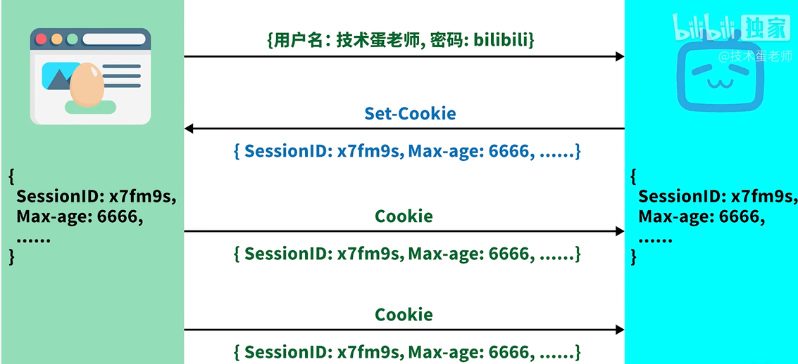
1. 身份认证authentication

 | 对于服务端渲染：Session认证机制

 | 前后端分离：JWT认证机制

2. HTTP的性质

 | HTTP协议的无状态性： 客户端的每次HTTP请求都是独立的，连续多个请求之间没有直接关系，服务器不会主动保留每次HTTP请求的状态
第一次交互： 顾客A：你好，我要买个苹果。 收银员：好的，1块钱。 顾客A付钱，拿走苹果。
第二次交互（同一个顾客，但收银员不记得了）： 顾客A：我想再买个香蕉。 收银员：好的，2块钱。
第三次交互（又是同一个顾客，收银员依然不记得）： 顾客A：我是VIP会员，可以打折吗？ 收银员：对不起，我不知道您是VIP，您能出示会员卡吗？

 |  |  | 即使是同一个顾客（客户端）多次购物，收银员也不能识别出这是同一个人

 | 突破HTTP无状态限制：
给每个顾客一个临时的会员卡，让收银员可以在短时间内认出这个顾客

 |  | 在Web开发中会员卡身份认证方式叫做Cookie

3. Cookie(不具有安全性)

 | Cookie是存储在用户浏览器中的一段不超过4KB的字符串，它是由一个Key:Value和其他几个用于控制Cookie有效期、安全性、使用范围的可选属性组成

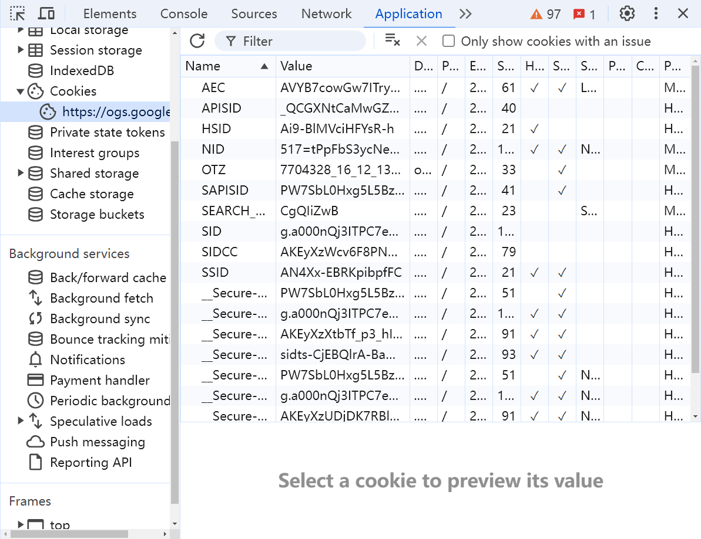

 | 注意：不同域名下的Cookie各自独立，当浏览器向某个网站发送请求时，它会自动查找与该网站域名相关的所有未过期的Cookie，并将它们一起发送到服务器。

 | Cookie的几大特性：

 |  | 1. 自动发送

 |  | 2. 域名独立

 |  | 3. 过期时限

 |  | 4. 4KB特性

4. Session认证原理
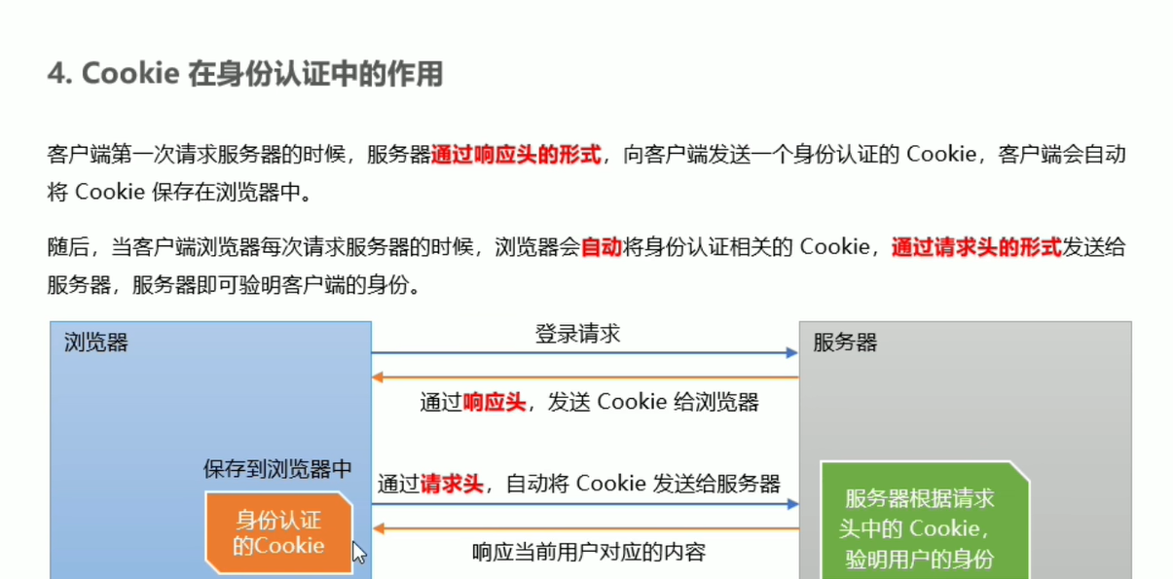

 | 想象你去一家图书馆：

 | 1. Cookie 就像图书馆给你的借书卡：

 |  | 它是你随身携带的小卡片（存储在你的浏览器中）。
 |  | 上面有你的基本信息（如借书证号）。
 |  | 每次你去图书馆（访问网站），你都会出示这张卡（浏览器自动发送 Cookie）。

 | 2. Session 就像图书馆保存的你的借书记录：

 |  | 它存储在图书馆的系统中（服务器端）。
 |  | 包含了更详细的信息（如你借了哪些书，什么时候借的）。
 |  | 图书馆通过你的借书证号（Session ID）来查找你的记录。

